Estadísticas
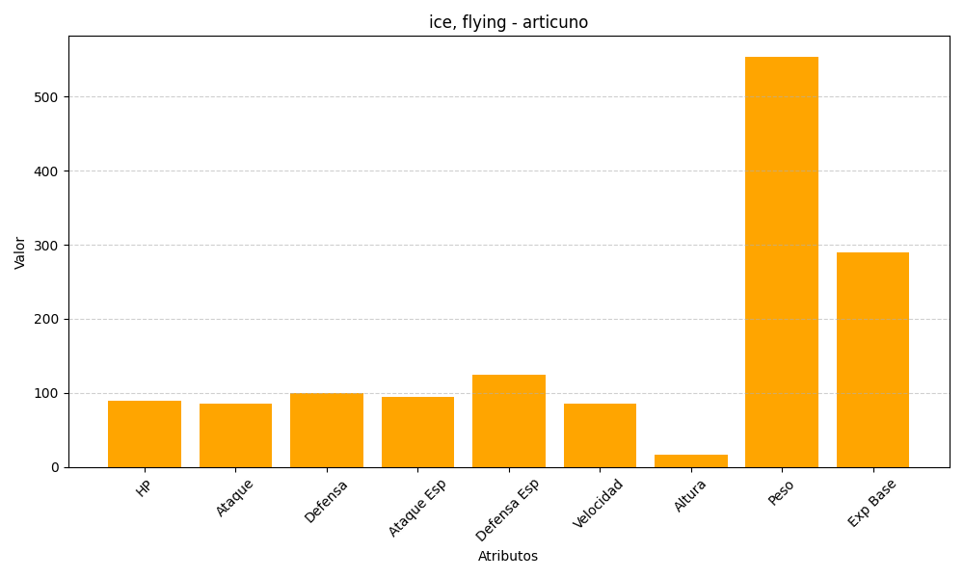
ID | Nombre | Tipo | HP | Ataque | Defensa | Ataque Especial | Defensa Especial | Velocidad | Altura | Peso | Experiencia Base
144 | articuno | ice, flying | 90 | 85 | 100 | 95 | 125 | 85 | 17 | 554 | 290

